Sheet1
英国長期語学研修 コース案内

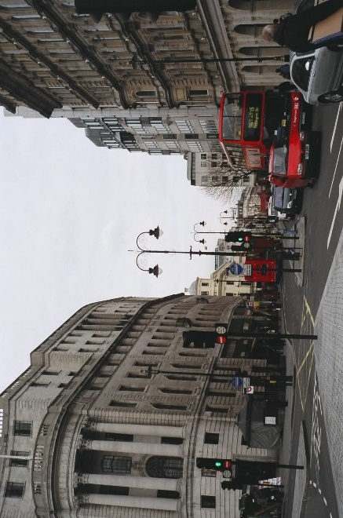
ロイヤルスチューディオ ロンドン校
Royal Studio London

特徴
 | 緑豊かなロンドン郊外にあり、ロンドン中心部へは電車で20分程です。
 | 2015年に改修された校舎は、伝統とモダンが溶け合った造りになっていて、ランゲージ・ラボやマルチメディア・ルーム、カフェテリア、ラウンジなどの設備が充実しています。
 | インターンシッププログラムに参加して、地元企業で実際に働くことができます。商業の中心ロンドンでビジネスを体験することは、大きな自信へとつながるはずです。
 | 日本人スタッフが常時勤務しており、学校生活から日常生活まで何でも気軽に相談していただけます。

基本情報
 | 全生徒数： | 約800人
 | クラス人数： | 16～22人

研修期間と研修費用
 | 12週間： | ¥560,000
 | 24週間： | ¥980,000
 | 36週間： | ¥1,330,000
 | 48週間： | ¥1,780,000

研修費用に含まれるもの
 | ホームステイ一人部屋
 | 月～金の朝・夕食、週末の全食事
 | 週20レッスンの授業

入校日
 | 2017-04-03 | 2017-06-05 | 2017-08-07

